关系图
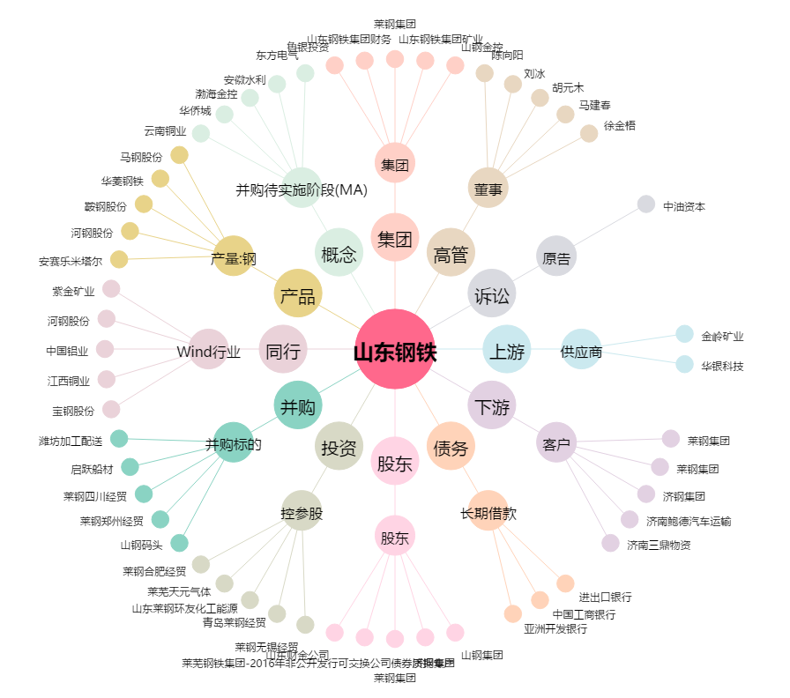
山东钢铁[600022.SH] - 关系概览图

